画像
No.1
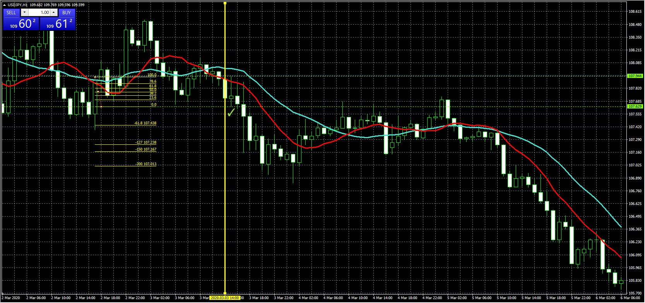

No.2

No.3

No.4

No.5

No.6

No.7

No.8

No.9

No.10

No.11

No.12

No.13

No.14

No.15

No.16

No.17

No.18

No.19

No.20

